상품제안서
[고급형] 네이밍 투톤 양장다이어리 32절 | 상품코드: S37920

 |  |  |  |  |  |  | 02-713-8555 | www.synergygift.co.kr
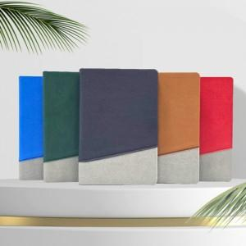

【상세/제작정보】 | <p><span style="font-size: 14pt;">※ 삽지추가 불가 상품입니다.</span></p><p><span style="font-size: 14pt;"></span>&nbsp;</p>

【인쇄/포장옵션】 | 불박 / 포장불가능

【공급단가】 | 수량 | 50~ | 100~ | 500~ | 1,000~ | 3,000~
*VAT별도 | 단가 | 9,200원 | 8,750원 | 7,750원 | 7,500원 | 7,350원

【상품 URL】 | https://www.synergygift.co.kr:443/src/goods_detail.php?gdno=37920

